상품제안서
육각지우개연필 | 상품코드: F07075

 |  |  |  |  |  |  | 02-412-0044 | www.easy1.co.kr
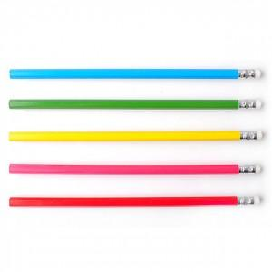

【상세/제작정보】

【인쇄/포장옵션】 | 실크, 풀칼라 / OPP(비닐)

【공급단가】 | 수량 | 1,000~ | 3,000~ | 5,000~ | 10,000~ | 20,000~
*VAT별도 | 실크 1도인쇄 | 90원 | 85원 | 80원 | 75원 | 70원
 | 칼라인쇄 | 145원 | 140원 | 135원 | 130원 | 125원

【상품 URL】 | https://dev.easy1.co.kr:443/src/goods_detail.php?gdno=7075

